Sheet1 (2)
型号 | Ai-WB2-12F | Ai-WB2-12S | Ai-WB2-32S | Ai-WB2-07S | Ai-WB2-13 | Ai-WB2-13U
图片 |  |  |  | 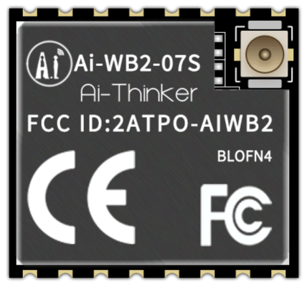 | 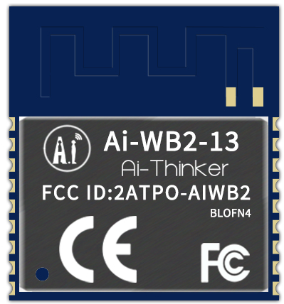 | 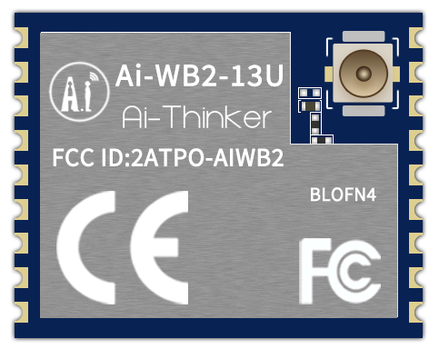
FLASH | 4MB | 4MB | 4MB | 4MB | 4MB | 4MB
外设 | SDIO，SPI，UART，I2C，IRremote，PWM，ADC，DAC，PIR和GPIO
IO口数量（芯片 外接FLASH版本） | 9个（主推） | 9个（主推） | 9个（主推） | 9个（主推） | 9个（主推） | 9个（主推）
IO口数量（芯片 内置FLASH版本） | 15 | 11 | 15 | 11 | 11 | 11
空旷环境 传输距离 | 480米 | 492米 | 524米 | 500米(配置我司天线) | 480米 | 500米(配置我司天线)
尺寸(mm) | 24.0*16.0*3.1(±0.2)mm | 24.0*16.0*3.1(±0.2)mm | 25.5*18.0*3.1(±0.2)mm | 17.0*16.0*3.1(±0.2)mm | 20.0*18.0*3.1(±0.2)mm | 14.0*18.0*3.1(±0.2)mm
封装形式 | SMD-22 | SMD-16 | SMD-38 | SMD-16 | SMD-18 | SMD-18
天线类型 | 板载PCB天线 | 板载PCB天线 | 板载PCB天线/IPEX天线 | IPEX天线 | 板载PCB天线 | IPEX天线
型号 | Ai-WB2-01M | Ai-WB2-M1-I | Ai-WB2-M1 | Ai-WB2-05W | Ai-WB2-01F | Ai-WB2-01S
外观 | 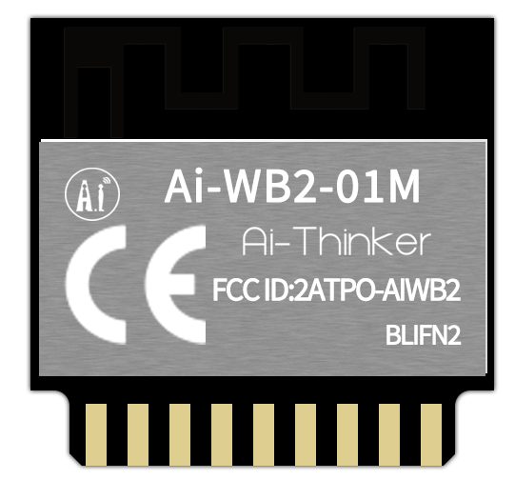 | 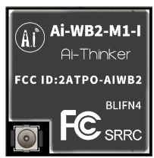 | 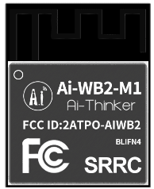 | 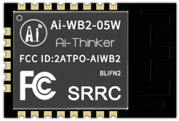 | 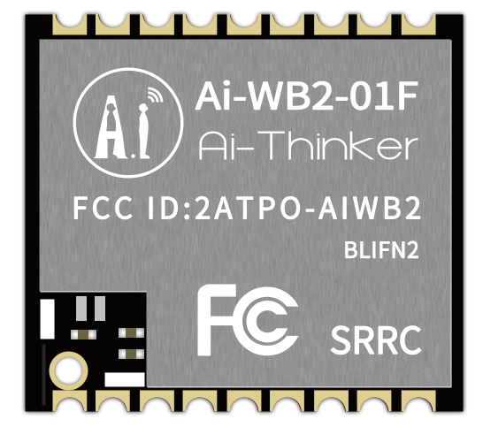
FLASH | 2MB | 4MB | 4MB | 2MB | 2MB | 2MB
外设 | SDIO，SPI，UART，I2C，IRremote，PWM，ADC，DAC，PIR和GPIO UART/PWM/GPIO/ADC |  |  |  |  | UART/PWM/GPIO/ADC
IO口数量（芯片 外接FLASH版本） | 无此版本 | 无此版本 | 无此版本 | 无此版本 | 无此版本 | 3（主推）
IO口数量（芯片 内置FLASH版本） | 14个（主推） | 15个（主推） | 15个（主推） | 15个（主推） | 11个（主推） | 3个
空旷环境 传输距离 | 480米 | 480米 | 480米 | 480米 | 480米 | 480米
尺寸(mm) | 18.0*18.0*2.8(±0.2)mm | 12.5*13.2*2.4(±0.2)mm | 16.6*13.2*2.4(±0.2)mm | 13.0*19.0*2.4(±0.2)mm | 11.0*10.0*2.0(±0.2)mm | 14.5*24.5*11.2(±0.2)mm
封装形式 | DIP-18 | SMD-61 | SMD-61 | SMD-22 | SMD-18 | DIP-8
天线类型 | 板载PCB天线 | IPEX天线 | 板载PCB天线 | 板载PCB天线 | 半孔天线 | 板载PCB天线

